Get Token
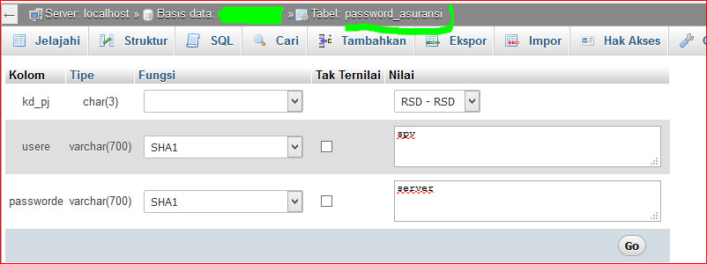
Nama Fitur: | Get Token
Keterangan: | Mengambil token
URL: | 103.78.38.226/restapi_security/v2/Auth/login
Contoh
Method: | POST
Security:
Parameter: | { "username": "admin", "password": "123456" } | uername & password dari RS
Response: | { "response": { "token" : "1231242353534645645" }, "metadata": { "message": "Ok", "code": 200 } }
Header

Infomasi tambahan :
Contoh library generate token : | jwt

CATATAN :
 | Untuk koneksi database Isi di data.php dengan memasukkan hostname username password dan nama database yang di gunakan.
 | lalu insert usere dan passworde di tabel password_asuransi pada database sik, ketika insert untuk usere dan passworde gunakan function sha1

